opgave 1
1.a
u | m | d
1.15 | 1.1 | 0.95

pi | R | 1.01
100
1

D | 115 | 110 | 95
 | 1.01 | 1.01 | 1.01

mulig løsning |  | set phi_1=phi_2 and solve

phi | 0.16973125884 | >0
 | 0.16973125884 | >0 | checksum | 100
 | 0.65063649222 | >0 | D*\phi=pi | 1

Da vi har vist der findes en tilstandsprisvektor har vi arbitragefrihed. Vi kan ikke have komplethed med S>N

1.b | Strike K= | 94

Da optionen altid vil være i penge kan vi replikere den perfekt ved at købe en aktie (a=1) og låne b=94/R= |  |  |  |  |  |  |  |  |  | -93.069306931 | prisen er da givet ved |  | C_0=a*S_0+b |  | 6.9306930693
Da optionen er kan replikeres perfekt med de eksisterende aktiver er dens arbitragefri pris givet entydigt

1.c | Strike | 100

Hvis vi antager at optionen kan handles kan vi inkludere den som et tredje aktiv og checke om det resultererende marked er arbitragefrit

I det tilfælde at markedet har vi at D |  |  |  | 115 | 110 | 95 |  | Dinv | -0.4 | 37.623762376 | 0.6 | pi | 100
 |  |  |  | 1.01 | 1.01 | 1.01 |  |  | 0.6 | -56.435643564 | -0.8 |  | 1
 |  |  |  | 15 | 10 | 0 |  |  | -0.2 | 19.801980198 | 0.2 |  | 4 | C0
Det ses at D matricen er af fuld rang og at markedet dermed er komplet. Er det arbitrage frit? Vi finder phi=D^-1*pi

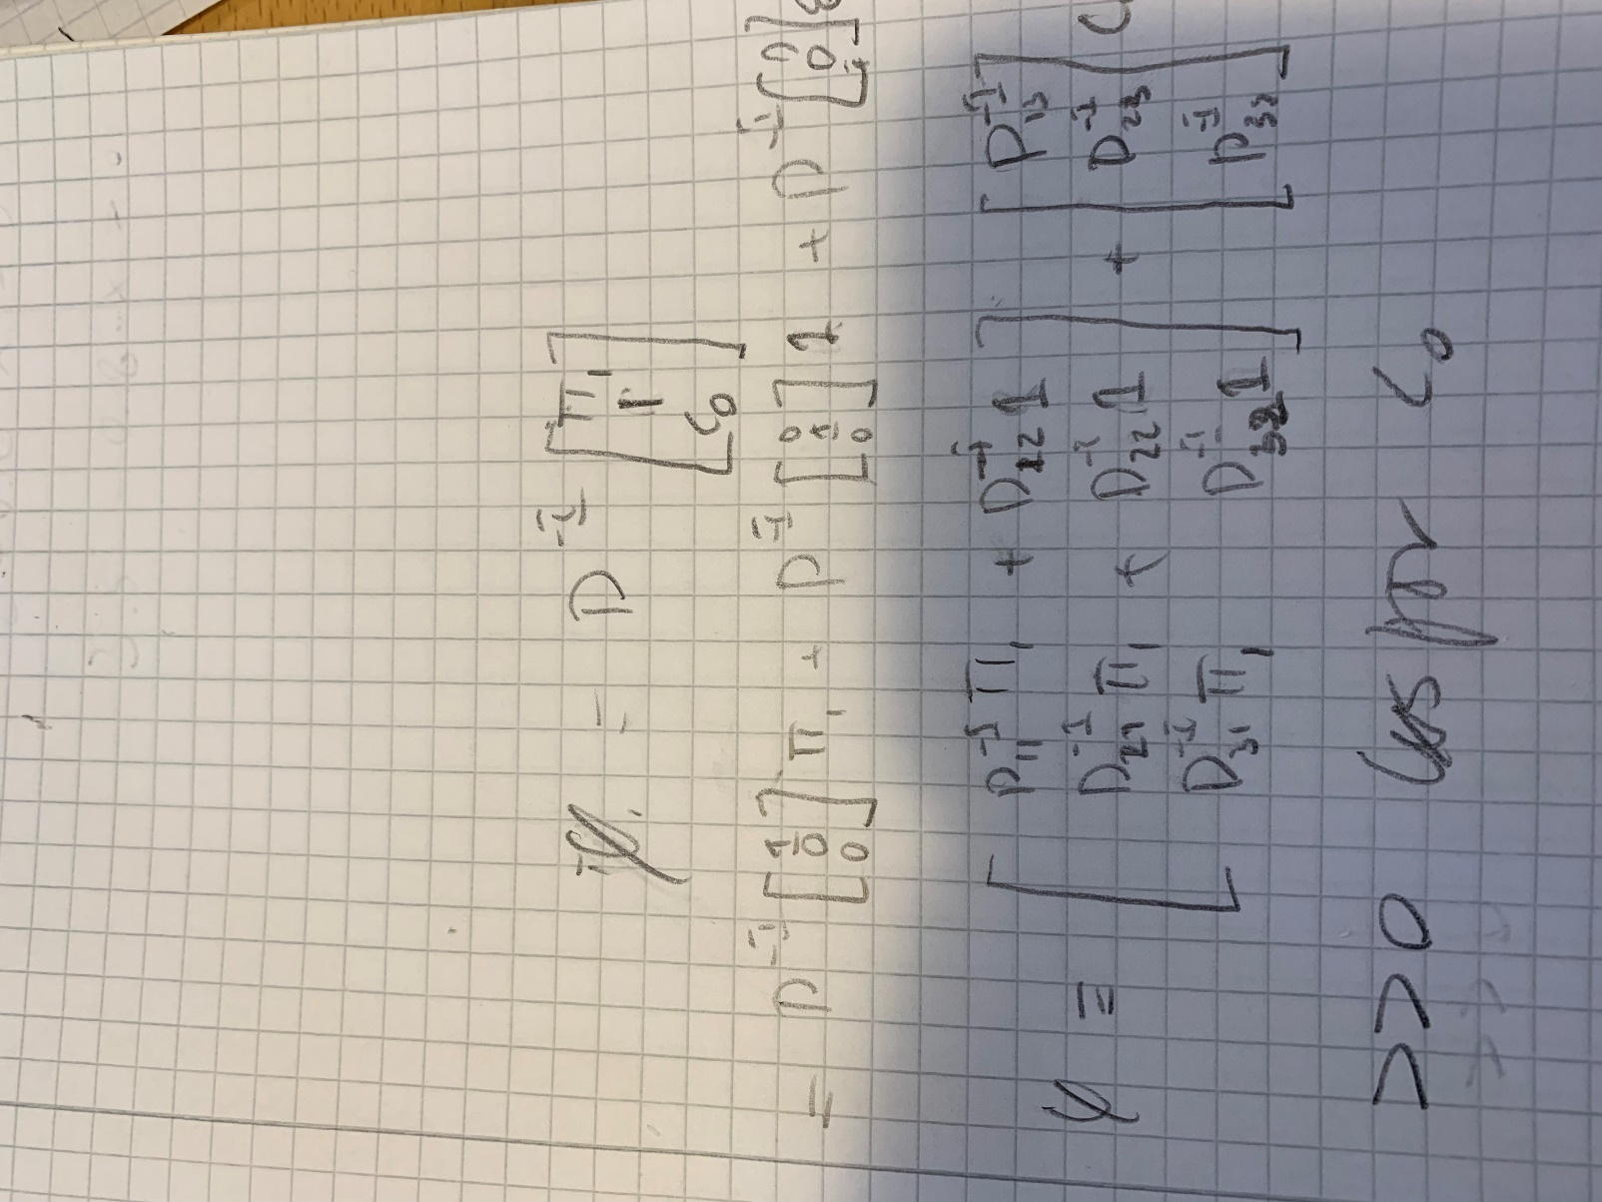
phi | 0.023762376238 | >>0 | dermed er markedet arbitragefrit
 | 0.36435643564
 | 0.60198019802

1.d

 |  | -2.3762376238 | 0.6 | C_0 | > | 3.9603960396 | mindste pris
 |  | 3.5643564356 | -0.8 | C_0 | < | 4.4554455446 | største pris
 |  | -0.19801980198 | 0.2 | C_0 | > | 0.9900990099 | ikke bindende restriktion

